Sheet1
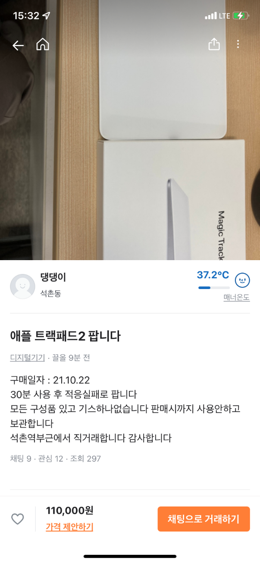
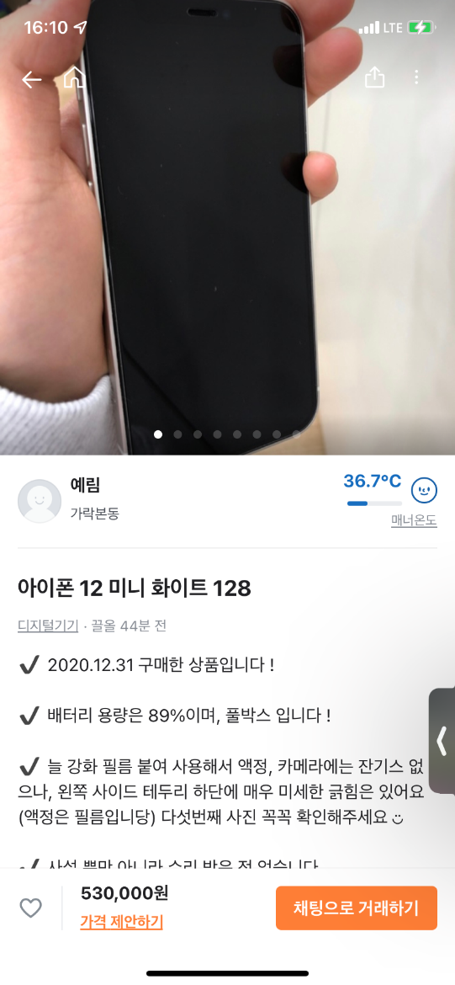
sellerIdx | Town.name | mannerTemperature | name | productInfo | price |  |  | sellerIdx | Town.name | mannerTemperature | name | productInfo | price
1 | 석촌동 | 37.2 | 애플 트랙패드2 팝니다 | 30분사용후 적응실패로 팝니다. | 110000 |  |  | 2 | 가락 본동 | 36.7 | 아이폰 12 미니 | 풀박스입니다! | 530000
user.name |  |  |  |  |  |  |  | user.name
댕댕이 |  |  |  |  |  |  |  | 예림

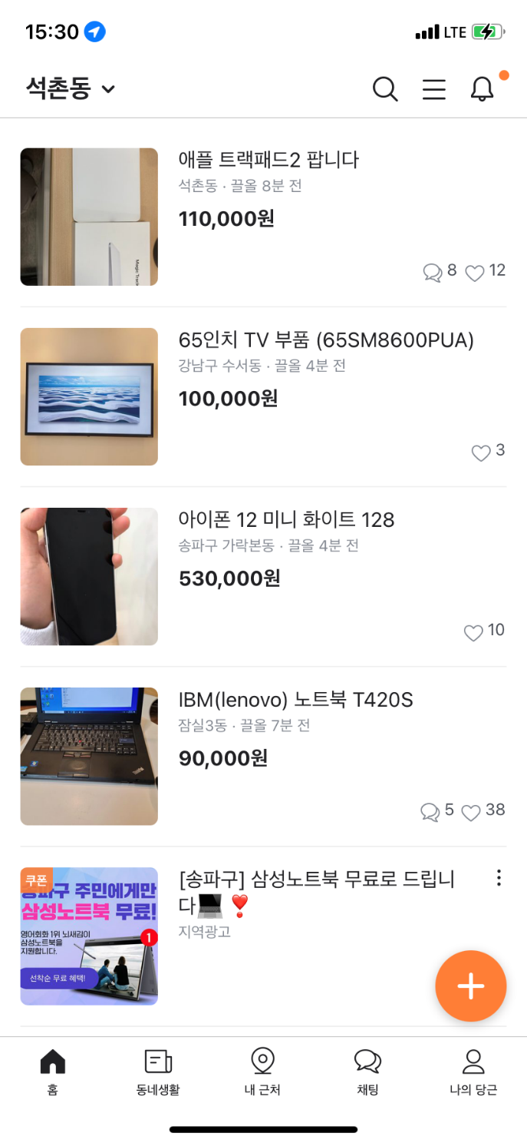
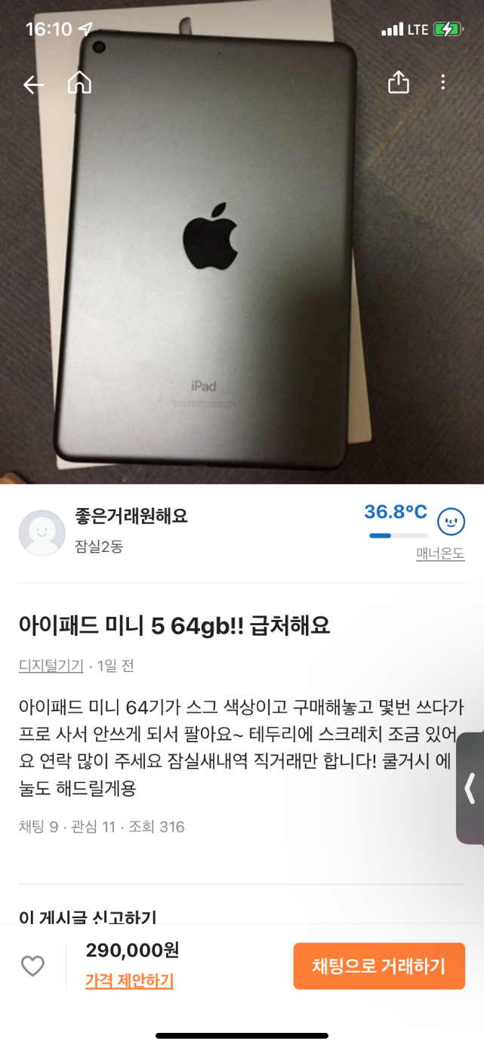
 |  |  |  |  |  |  |  | sellerIdx | Town.name | mannerTemperature | name | productInfo | price
product.name | Town.name | product.price | createAt |  |  |  |  | 3 | 잠실 2동 | 36.8 | 아이패드 미니 5 | 몇번쓰다가 프로사서 안쓰게 되어서 팔아요 | 290000
애플 트랙패드2 팝니다 | 석촌동 | 110000 | 2021.11.08.15:00 |  |  |  |  | user.name
65인치 TV부품 | 강남구 수서동 | 100000 | 2021.11.08.14:00 |  |  |  |  | 좋은 거래 원해요
아이폰 12 미니 화이트 128 | 송파구 가락본동 | 530,000 | 2021.11.08.15:00
IBM 노트북 | 잠실3동 | 90000 | 2021.11.07.15:00

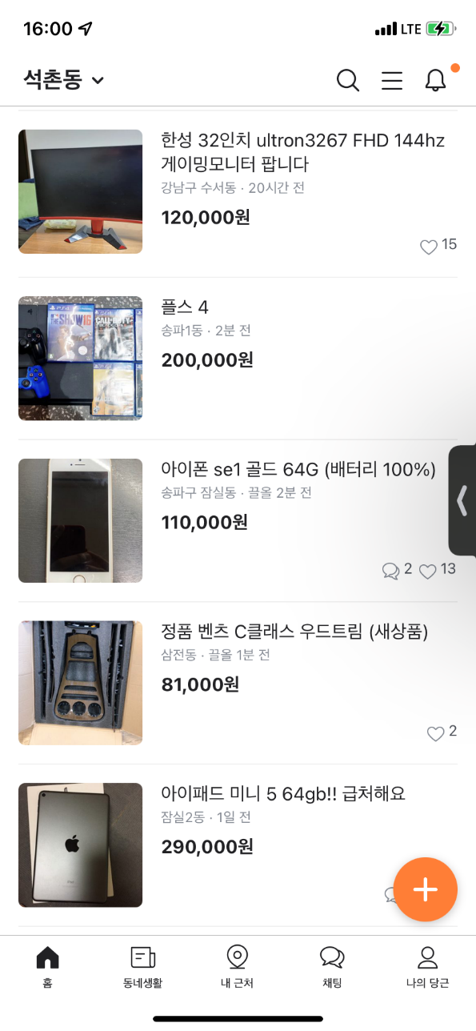
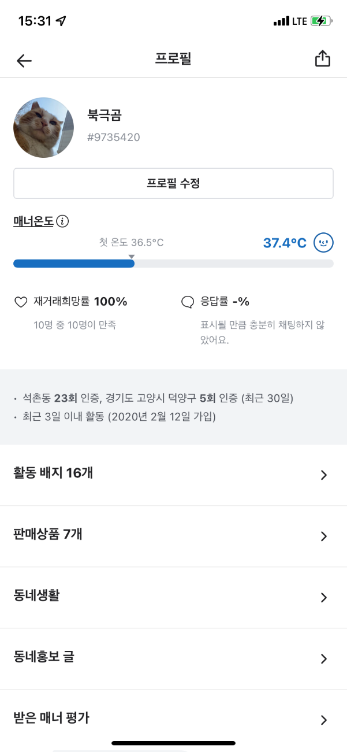
product.name | Town.name | product.price | createAt |  |  | User.index | User.name | User.mannerTemperature | Town.name
한성 32인치 게이밍 모니터 | 강남구 수서동 | 120000 | 2021.11.08.15:00 |  |  | 3 | 북극곰 | 37.4 | 석촌동
플스 4 | 송파1동 | 200000 | 2021.11.08.14:00 |  |  | User.tagInfo
아이폰 se1 골드 | 송파구 잠실동 | 110000 | 2021.11.08.15:00 |  |  | #9735420
벤츠 C클래스 우드트림 | 삼전동 | 81000 | 2021.11.07.14:28
아이패드 미니 5 | 잠실2동 | 290000 | 2021.11.07.13:20

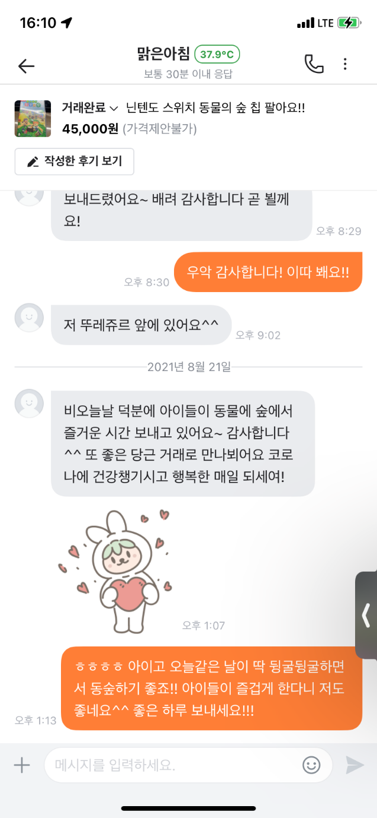
 | User.index | user.name
 | 4 | 맑은 아침
 | 3 | 북극곰

 | Chat.text
 | 저 뚜레주르 앞에 있어요
 | 덕분에 동숲 즐겁게 했어요
 | 감사합니다 이따 봬요!
 | 재밌게 하셨다니 저도 좋아요!

 | Product.name | Product.price
 | 닌텐도 동물의 숲 | 45000

